상품제안서
송월 SW 방풍 컬러 암막 장우산 | 상품코드: S47854

 |  |  |  |  |  |  | 02-713-8555 | www.synergygift.co.kr
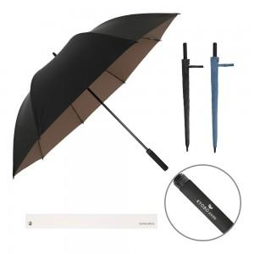

【상세/제작정보】

【인쇄/포장옵션】 | [손잡이] 실크, [원단] 실크 / 포장불가능

【공급단가】 | 수량 | 30~ | 100~ | 300~ | 500~ | 1,000~
*VAT별도 | 단가 | 20,520원 | 19,420원 | 18,470원 | 18,000원 | 17,680원

【상품 URL】 | https://www.synergygift.co.kr:443/src/goods_detail.php?gdno=47854

